C1 - Diagrama
CENÁRIO 1 — DIAGRAMA DE CASOS DE USO
Sistema de Clínica Veterinária / Cenário 1

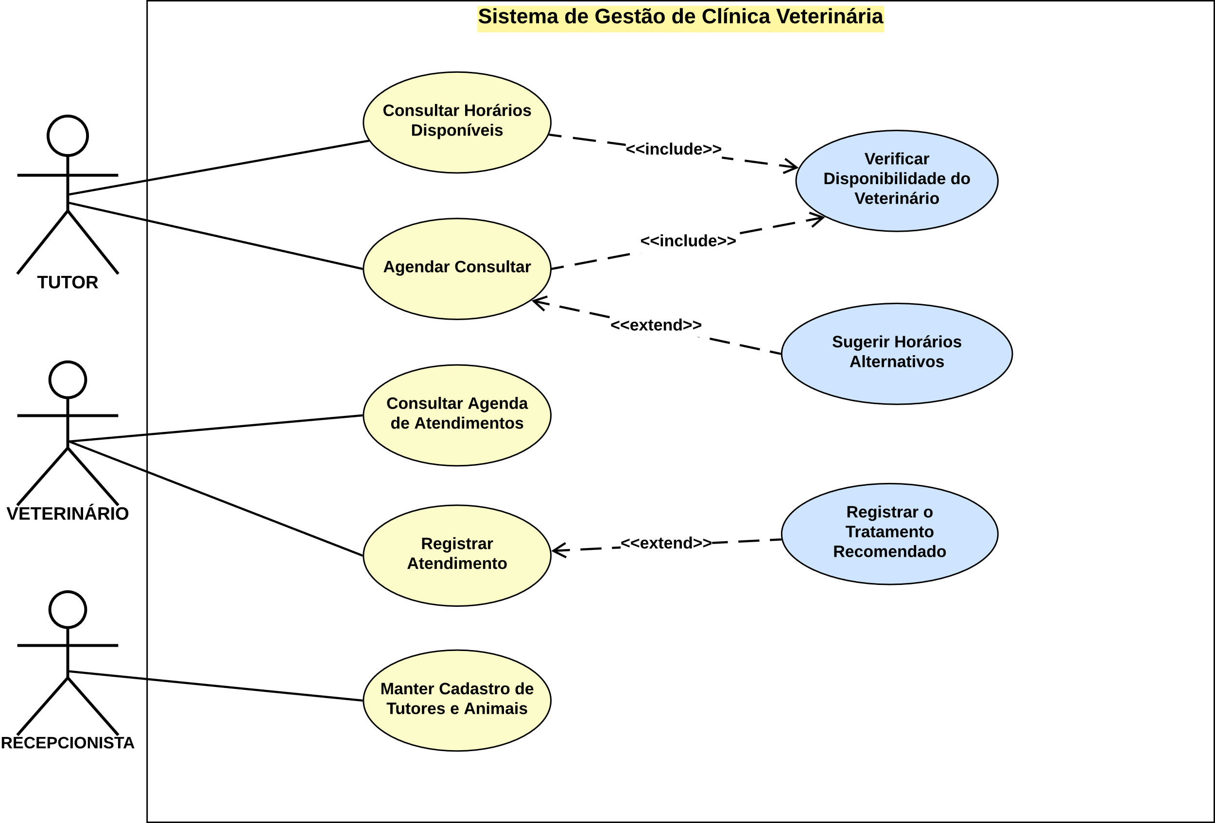

LEITURA DO DIAGRAMA
Os atores Tutor, Veterinário e Recepcionista interagem com o sistema. O caso de uso central é "Agendar consulta", que inclui obrigatoriamente "Verificar disponibilidade do veterinário" (comportamento também reutilizado por "Consultar horários disponíveis") e é estendido por "Sugerir horários alternativos" quando o horário escolhido já está ocupado. "Registrar atendimento" é estendido por "Registrar tratamento recomendado", que só ocorre quando há prescrição.

ATORES | CASOS DE USO REPRESENTADOS
Tutor | Consultar horários disponíveis; Agendar consulta; Verificar disponibilidade do veterinário; Sugerir horários alternativos.
Veterinário | Consultar agenda de atendimentos; Registrar atendimento; Registrar tratamento recomendado.
Recepcionista | Manter cadastro de tutores e animais.

C2 - Diagrama
CENÁRIO 2 — DIAGRAMA DE CASOS DE USO
Sistema de Reserva de Laboratórios / Cenário 2

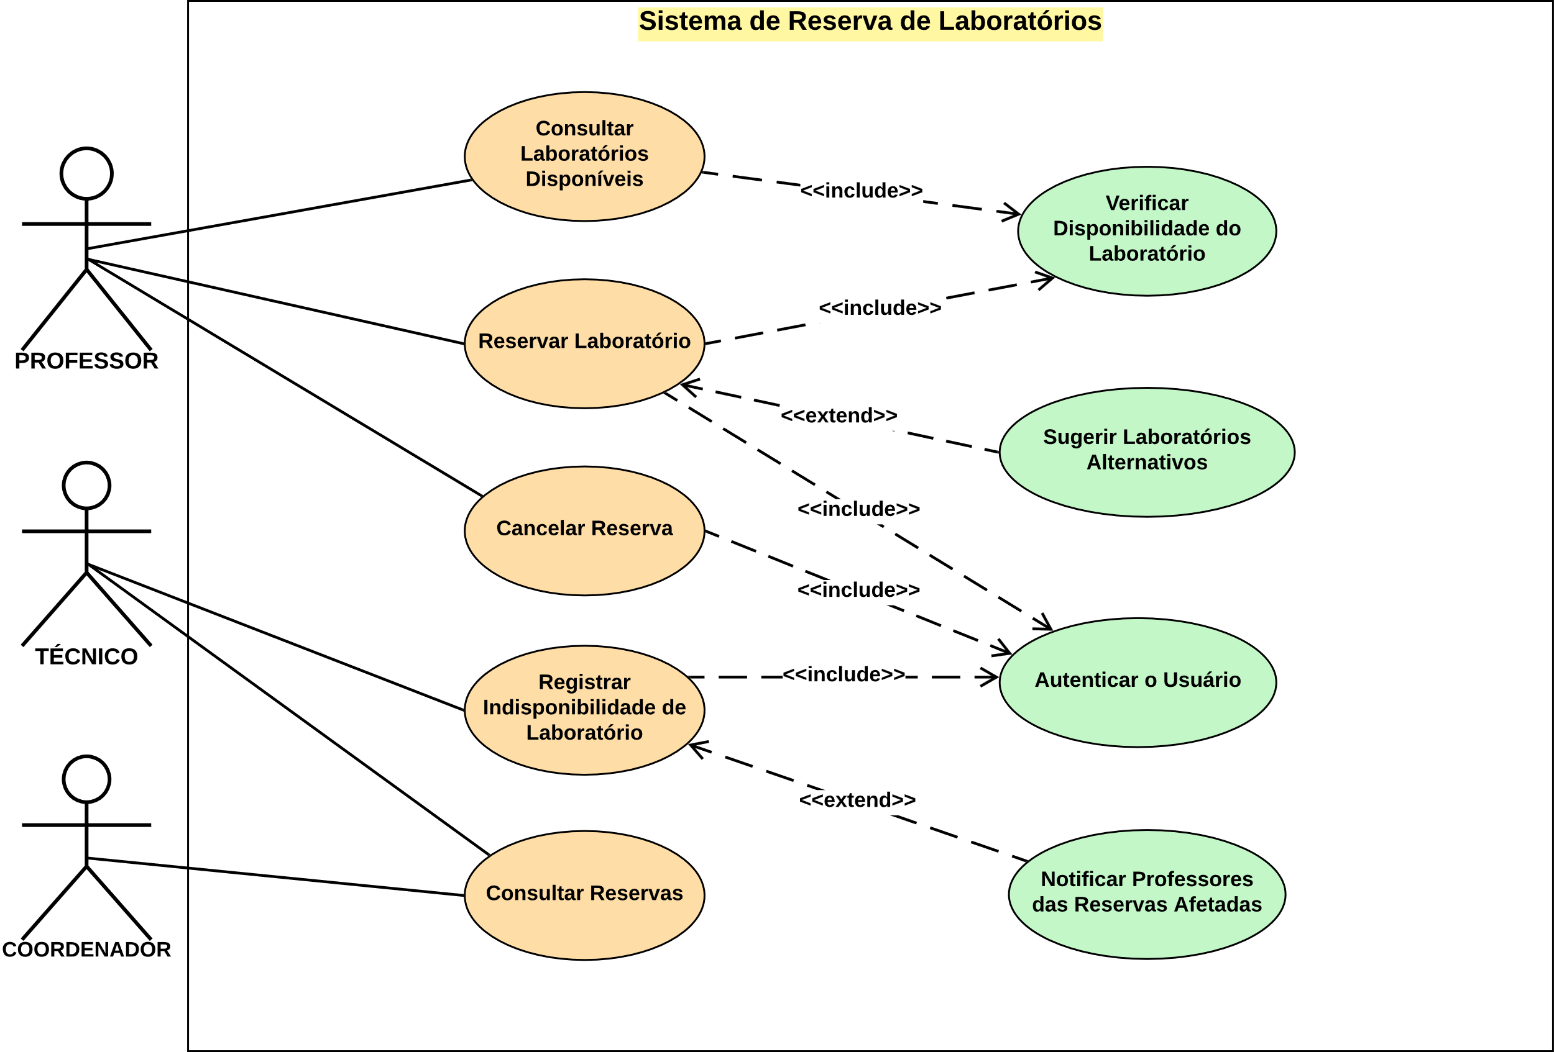

LEITURA DO DIAGRAMA
Os atores Professor, Técnico e Coordenador interagem com o sistema. O caso de uso central é "Reservar laboratório", que inclui obrigatoriamente "Verificar disponibilidade do laboratório" (comportamento também reutilizado por "Consultar laboratórios disponíveis") e "Autenticar usuário" (também reutilizado por "Cancelar reserva" e "Registrar indisponibilidade de laboratório"). "Reservar laboratório" é estendido por "Sugerir laboratórios alternativos" quando o período já foi ocupado, e "Registrar indisponibilidade de laboratório" é estendido por "Notificar professores das reservas afetadas" quando existem reservas confirmadas no período bloqueado.

ATORES | CASOS DE USO REPRESENTADOS
Professor | Consultar laboratórios disponíveis; Reservar laboratório; Cancelar reserva; Verificar disponibilidade do laboratório; Autenticar usuário; Sugerir laboratórios alternativos.
Técnico | Registrar indisponibilidade de laboratório; Consultar reservas; Autenticar usuário; Notificar professores das reservas afetadas.
Coordenador | Consultar reservas.

